상품제안서
스카이 핏 팬텀 S TWS 게이밍 LED 블루투스 5.4 생활방수 오픈형 무선이어폰 | 상품코드: F28152

 |  |  |  |  |  |  | 02-412-0044 | www.easy1.co.kr
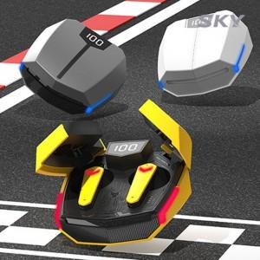

【상세/제작정보】

【인쇄/포장옵션】 | 레이저 / 포장지포장

【공급단가】 | 수량 | 100~ | 300~ | 500~ | 1,000~ | 3,000~
*VAT별도 | 단가 | 15,270원 | 15,010원 | 14,630원 | 14,380원 | 13,990원

【상품 URL】 | https://dev.easy1.co.kr:443/src/goods_detail.php?gdno=28152

